Information
Verktyg för beräkning och kartläggning av växthusgasutsläpp för företag inom bygg- och anläggningssektorn
Version nr 2
Uppdatering: 2023-04
Ursprunglig version: 2021-02
Detta verktyg är framtaget för bygg- och anläggningsföretag som vill beräkna sin årliga klimatpåverkan. Det riktar sig först och främst till små och medelstora företag inom sektorn. Om företaget har mer än 500 anställda eller ska sätta mål om nettonoll enligt Science Based Targets Initiatives (SBTi) ställs högre krav för vissa klimatberäkningar än vad detta verktyg erbjuder.
Verktyget kan användas för beräkningar med olika syften och med olika noggranhetsgrad. Dels för att göra översiktliga beräkningar för att förstå storleksordningar och ta reda på vad som är stort och smått och var i verksamheten det lönar sig mest med klimatförbättrande åtgärder. Det är även möjligt att göra en fullständig beräkning för att redovisa era växthusgasutsläpp och kunna följa upp åtgärder för att sänka er klimatpåverkan.
Beräkna de klimatutsläpp som företaget har möjlighet att påverka. Börja med att identifiera vilka klimatutsläpp som är relevanta. De flesta bygg- och anläggningsföretag har fyra betydande klimatpåverkande områden, vilka är möjliga att klimatberäkna i detta verktyg.
1. Resor och transporter - Där utsläpp från vägfordon och flygresor är viktigast att beräkna.
2. Arbetsmaskiner - Framförallt för anläggningsföretag är detta ett viktig område att klimatberäkna.
3. Material - Företag som har möjlighet att påverka konstruktion och och materialval bör beräkna klimatpåverkan från använda material.
4. Energi - Beräkna klimatpåverkan från köpt energi och köpta energibränslen. Om företaget har möjlighet att påverka en fastighets energilösning bör andra metoder användas för de besluten.
Detta verktyg hjälper även till att göra en scopeindelning av företagets växthusgasutsläpp enligt GHG protokollets standarder.
Med en scopeindelning av växthusgasutläsppen blir det tydligare för företaget vilka utsläpp som är direkta och där företaget har störst rådighet över och vilka som är indirekta och sker utanför företagets gränser.
Scope 1 innefattar verksamhetens direkta utsläpp från källor som ägs eller kontrolleras av företaget. Exempel är egna fabriker, fordon & arbetsmaskiner.
Scope 2 består av indirekta utsläpp från inköpt el, värme och kyla.
Scope 3 omfattar alla de utsläpp som verksamheten ger upphov till i sin värdekedja, både uppströms och nedströms, men där de direkta utsläppen sker utanför företagets egna gränser. Här innefattas bland annat klimatpåverkan från inköpta varor eller tjänster, eller utsläpp från användningen av en produkt som företaget tillverkat. Detta verktyg ger enbart möjlighet att beräkna några (de största) scope 3 utsläppen som ett bygg- och anläggninsföretag har. För en fullständig scope 3 beräkning hänvisar vi till de metoder som föreskrivs i GHG protokollet.
Företaget som använder verktyget behöver bara fylla i de celler som har grön bakgrund. Övriga celler i verktyget är låsta med lösenord och kan därmed inte justeras.
Med vänlig hälsning
Byggföretagen, 2023

Diagram
Diagram Här kan ni se några diagram som visualiserar resultaten från era beräkningar. Det går att kopiera diagrammen om ni vill använda dem till en presentation eller liknande. Det går även att modifiera diagrammen så att de passar er grafiska profil. en sammanställning från era beräkningar av växthusgasutsläpp. Ni kan även fylla i i företagsdata för att beräkna några relevanta nyckeltal kopplade till era växthusgasutsläpp.

Växthusgasutsläpp efter klimatområde
 | Klimatområde
Tjänsteresor | 0
Arbetsmaskiner | 0
Godstransporter | 0
Byggmaterial | 0
El, fjärrvärme & fjärrkyla | 0
Energibränslen | 0
Övrigt | 0
Växthusgasutsläpp efter klimatområde
 | Totalt
Tjänsteresor | 0
Arbetsmaskiner | 0
Godstransporter | 0
Byggmaterial | 0
El, fjärrvärme & fjärrkyla | 0
Energibränslen | 0
Övrigt | 0

Växthusgasutsläpp efter scope och klimatområde
 | Scope 1 | Scope 2 | Scope 3
Tjänsteresor | 0 | 0 | 0
Arbetsmaskiner | 0 | 0 | 0
Godstransporter | 0 | 0 | 0
Byggmaterial | 0 | 0 | 0
El, fjärrvärme & fjärrkyla | 0 | 0 | 0
Energibränslen | 0 | 0 | 0
Övrigt
Växthusgasutsläpp efter scopeindelning
 | Scopefördelning
Scope 1 | 0
Scope 2 | 0
Scope 3 | 0

Växthusgasutsläpp från tjänsteresor
 | Tjänsteresor
Företagets egna fordon | 0
Hyrbilar | 0
Anställdas privatägda bilar | 0
Flygresor | 0
Båtresor | 0
Taxiresor | 0
Tågresor | 0
Bussresor | 0
Växthusgasutsläpp från tjänsteresor
 | Tjänsteresor
Företagets egna fordon | 0
Hyrbilar | 0
Anställdas privatägda bilar | 0
Flygresor | 0
Båtresor | 0
Taxiresor | 0
Tågresor | 0
Bussresor | 0

Växthusgasutläpp från arbetsmaskiner
 | Arbetsmaskiner
Företagets egna arbetsmaskiner | 0
Underentreprenörers arbetsmaskiner | 0
Växthusgasutsläpp från arbetsmaskiner
 | Arbetsmaskiner
Företagets egna arbetsmaskiner | 0
Underentreprenörers arbetsmaskiner | 0

Växthusgasutsläpp från godstransporter
 | Godstransporter
Företagets egna fordon | 0
Köpta "ej delade" godstransporter | 0
Köpta "delade" godstransporter | 0
Växthusgasutsläpp från godstransporter
 | Godstransporter
Företagets egna fordon | 0
Köpta "ej delade" godstransporter | 0
Köpta "delade" godstransporter | 0

Växthusgasutsläpp från byggmaterial
 | Byggmaterial
Fabriksbetong | 0
Betongvaror | 0
Bruk och bindemedel | 0
Byggskivor | 0
Färg och fog | 0
Fönster, dörrar och glas | 0
Isolering | 0
Murblock och tegel | 0
Plast- och gummivaror | 0
Solceller | 0
Sten- och grusmaterial | 0
Stål och andra metaller | 0
Trävaror | 0
Tätskikt | 0
Övriga material | 0
Andra material/egna beräkningar | 0
Växthusgasutsläpp från byggmaterial
 | Byggmaterial
Fabriksbetong | 0
Betongvaror | 0
Bruk och bindemedel | 0
Byggskivor | 0
Färg och fog | 0
Fönster, dörrar och glas | 0
Isolering | 0
Murblock och tegel | 0
Plast- och gummivaror | 0
Solceller | 0
Sten- och grusmaterial | 0
Stål och andra metaller | 0
Trävaror | 0
Tätskikt | 0
Övriga material | 0
Andra material/egna beräkningar | 0

Växthusgasutsläpp från el, fjärrvärme & fjärrkyla
 | El, fjärrvärmre & fjärrkyla
Elektricitet | 0
Fjärrvärme | 0
Fjärrkyla | 0

Växthusgasutsläpp från el, fjärrvärme & fjärrkyla
 | El, fjärrvärme & fjärrkyla
Elektricitet | 0
Fjärrvärme | 0
Fjärrkyla | 0

Växthusgasutsläpp från energibränslen
 | Energibränslen
Era köpta energibränslen | 0
Underentreprenörers köpta energibränslen | 0
Växthusgasutsläpp från energibränslen
 | Energibränslen
Era köpta energibränslen | 0
Underentreprenörers köpta energibränslen | 0

El, fjärrvärme & fjärrkyla
El, fjärrvärme & fjärrkyla På denna sida beräknar ni växthusgasutsläppen som er köpta energi gett upphov till. Ni beräknar både växthusgasutsläppen från er köpta el och från er köpta fjärrvärme/fjärrkyla.

Grön ruta = Här matar jag in data
Röd ruta = Här syns Emissionsfaktorerna
Gul ruta = Här syns resultatet från beräkningarna

Växthusgasutsläpp från köpt elektricitet Här beräknar ni växthusgasutsläppen från den elektricitet ni köpt under perioden. All elektricitet beräknas med samma emissionsfaktor. Om möjligt särredovisar ni den el som används för uppvärmning med övrig elanvändning. El som används i fordon beräknas med fördel i respektive flik (tjänsteresor, arbetsmaskiner & godstransporter). Har ni inte möjlighet att särredovisa er elförbrukning efter användningsområde beräknar ni samtliga växthusgasutsläpp från köpt el här nedan.
Köpt elektricitet | Enhet | Köpt el [kWh] | Emissionsfaktorer [kgCO2ekv/kwh] |  |  | Växthusgasutsläpp [kgCO2ekv] |  |  | Egna kommentarer
 |  |  | Scope 2 | Scope 3 | Totalt | Scope 2 | Scope 3 | Totalt
Totalt (ange endast om ej uppdelat) | kWh |  | 0.0696 | 0.0208 | 0.0904 | 0 | 0 | 0
Till uppvärmning | kWh |  | 0.0696 | 0.0208 | 0.0904 | 0 | 0 | 0
Övrig användning | kWh |  | 0.0696 | 0.0208 | 0.0904 | 0 | 0 | 0
Summering växthusgasutsläpp från köpt elektricitet |  |  |  |  |  | 0 | 0 | 0

Växthusgasutsläpp från köpt fjärrvärme & fjärrkyla Här beräknar ni växthusgasutsläppen från den fjärrvärme/fjärrkyla ni köpt under perioden. I första hand beräknar ni växthusgasutsläppen för fjärrvärme med lokala miljövärden (se beskrivning bredvid). Det går även att fylla i den totala mängden fjärrvärme som ni köpt och beräkna med emissionsfaktorn för Sverigemedel. För fjärrkyla finns inget externt verktyg som kan användas för att beräkna växthusgasutsläpp enligt lokala miljövärden. Det går däremot ofta att få färdiga emissionsfaktorer/utsläppsberäkningar direkt från din leverantör. Isf kan ni föra in de färdiga beräkningarna här nedan. Det går även att beräkna växthusgasutsläpp för fjärrkyla med emissionsfaktorn för Sverigemedel.
Köpt fjärrvärme/fjärrkyla | Enhet | Köpt energi [kwh] | Emissionsfaktorer [kgCO2ekv/kwh] |  |  | Växthusgasutsläpp [kgCO2ekv] |  |  | Egna kommentarer
 |  |  | Scope 2 | Scope 3 | Totalt | Scope 2 | Scope 3 | Totalt
Fjärrvärme enligt lokala miljövärden | kWh | 0 | - | - | - | 0 | 0 | 0
Fjärrvärme, Sverigemedel | kWh |  | 0.0461 | 0.0059 | 0.0520 | 0 | 0 | 0
Fjärrkyla, Sverigemedel | kWh |  | 0.0111 | 0.0059 | 0.0170 | 0 | 0 | 0
Fjärrkyla (egna beräkningar) | kWh |  | - | - | - |  |  | 0
Summering växthusgasutsläpp från köpt fjärrvärme/fjärrkyla |  |  |  |  |  | 0 | 0 | 0

Fjärrvärme enligt lokala miljövärden |  |  |  |  |  |  |  |  | Egna kommentarer | Instruktion: Att beräkna växthusgasutsläpp med hjälp av fjärrvärmens lokala miljövärden?
Nät (nr) | Distributör (Företag) | Nät | Emissionsfaktorer [gCO2ekv/kWh] |  | Förbrukad energi (kWh) | Växthusgasutsläpptsläpp [kgCO2ekv] |  |  |  | 1. Hämta lokal emissionsfaktor genom att gå in på länken nedan
 |  |  | Förbränning | Transport och produktion av bränslen |  |  |  |  |  | https://www.energiforetagen.se/statistik/fjarrvarmestatistik/miljovardering-av-fjarrvarme/
 |  |  | Scope 2 | Scope 3 |  | Scope 2 | Scope 3 | Totalt |  | 2. Öppna excelfil från hemsidan "Här kan du se fjärrvärmens lokala miljövärden för [år] (xlsx)"
Exempel | Vattenfall AB | Saltsjöbaden | 2 | 6 | 10,000 | 20 | 60 | 80 |  | 3. Spara kopia på din dator
1 |  |  |  |  |  | 0 | 0 | 0 |  | 3. Välj först företag (eldistributören) i rullmenyn.
2 |  |  |  |  |  | 0 | 0 | 0 |  | 4. Därefter väljer du nät.
3 |  |  |  |  |  | 0 | 0 | 0 |  | 5. För över data för företag, nät, emissionsfaktor förbränning och emissionsfaktor för transport och produktion till tabellen till vänster.
4 |  |  |  |  |  | 0 | 0 | 0 |  | OBS i verktyget för fjärrvärmens lokala miljövärden anges emissionafaktorn i gram. Omvandla den inte utan för över data som den är (omvandlingen till kg CO2 sker sedan i utsläppsberäkningen)
5 |  |  |  |  |  | 0 | 0 | 0 |  | 6. Fyll i mängden förbrukad fjärrvärme för nätet.
6 |  |  |  |  |  | 0 | 0 | 0 |  | 7. Köper ni fjärrvärme från flera olika företag och nät så upprepar ni proceduren och fyller i data på nästa rad.
7 |  |  |  |  |  | 0 | 0 | 0 |  | Om ni arbetar på väldigt många orter går det också att köpa en lista över lokala emissionsfaktorer från Energiföretagen (för enskilt bruk).
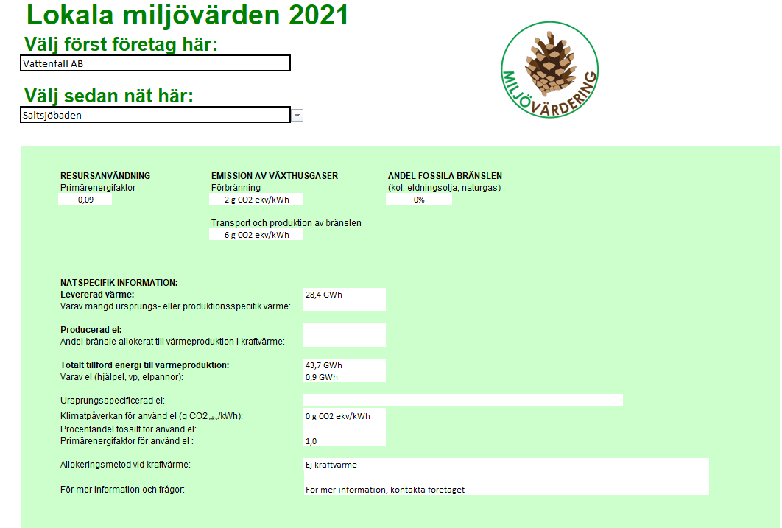
8 |  |  |  |  |  | 0 | 0 | 0
9 |  |  |  |  |  | 0 | 0 | 0
10 |  |  |  |  |  | 0 | 0 | 0
Distributör (Företag)
11 |  |  |  |  |  | 0 | 0 | 0
12 |  |  |  |  |  | 0 | 0 | 0
13 |  |  |  |  |  | 0 | 0 | 0
14 |  |  |  |  |  | 0 | 0 | 0
Nät
15 |  |  |  |  |  | 0 | 0 | 0
16 |  |  |  |  |  | 0 | 0 | 0
Emissionsfaktor förbränning (scope 2)
17 |  |  |  |  |  | 0 | 0 | 0
18 |  |  |  |  |  | 0 | 0 | 0
19 |  |  |  |  |  | 0 | 0 | 0
20 |  |  |  |  |  | 0 | 0 | 0
21 |  |  |  |  |  | 0 | 0 | 0
22 |  |  |  |  |  | 0 | 0 | 0
Emissionsfaktor transport och produktion av bränslen (scope 3)
23 |  |  |  |  |  | 0 | 0 | 0
24 |  |  |  |  |  | 0 | 0 | 0
25 |  |  |  |  |  | 0 | 0 | 0
26 |  |  |  |  |  | 0 | 0 | 0
27 |  |  |  |  |  | 0 | 0 | 0
28 |  |  |  |  |  | 0 | 0 | 0
29 |  |  |  |  |  | 0 | 0 | 0
30 |  |  |  |  |  | 0 | 0 | 0

